상품제안서
브리츠 휴대용 핸디선풍기 LED조명[인쇄무료] | 상품코드: F25621

 |  |  |  |  |  |  | 02-412-0044 | www.easy1.co.kr
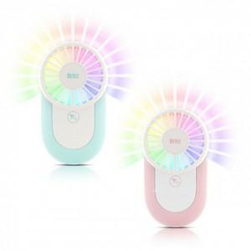

【상세/제작정보】

【인쇄/포장옵션】 | 풀칼라 / 포장불가능

【공급단가】 | 수량 | 50~ | 100~ | 500~ | 1,000~ | 2,000~
*VAT별도 | 단가 | 12,840원 | 12,620원 | 12,300원 | 12,090원 | 11,770원

【상품 URL】 | http://www.easy1.co.kr/src/goods_detail.php?gdno=25621

